Horasred
3. Estudio de la variable Horasred.
a) Describe el tipo y escala de medida de dicha variable.
b) Realiza la tabla de frecuencias de esta variable y su representación gráfica. Para ello agrupa los valores en 10 intervalos de amplitud 7 comenzando en 0.
c) ¿Qué porcentaje de estudiantes le dedica semanalmente como mucho 14 horas a las redes sociales? ¿Y al menos 21?

 |  | Li-1 | Li | xi | ni | xi*ni | fi | Ni | Fi
 |  | 0 | 7 | 3.5 | 62 | 217.00 | 45.59% | 62 | 45.59%
Mínimo | 0 | 7 | 14 | 10.5 | 34 | 357.00 | 25.00% | 96 | 70.59%
Máximo | 70 | 14 | 21 | 17.5 | 13 | 227.50 | 9.56% | 109 | 80.15%
N | 136 | 21 | 28 | 24.5 | 2 | 49.00 | 1.47% | 111 | 81.62%
 |  | 28 | 35 | 31.5 | 11 | 346.50 | 8.09% | 122 | 89.71%
Número de intervalos | 10 | 35 | 42 | 38.5 | 0 | 0.00 | 0.00% | 122 | 89.71%
Amplitud | 7 | 42 | 49 | 45.5 | 0 | 0.00 | 0.00% | 122 | 89.71%
 |  | 49 | 56 | 52.5 | 3 | 157.50 | 2.21% | 125 | 91.91%
 |  | 56 | 63 | 59.5 | 1 | 59.50 | 0.74% | 126 | 92.65%
 |  | 63 | 70 | 66.5 | 10 | 665.00 | 7.35% | 136 | 100.00%
 |  | TOTALES |  |  | 136 |  | 100.00%
 |  | PROMEDIOS

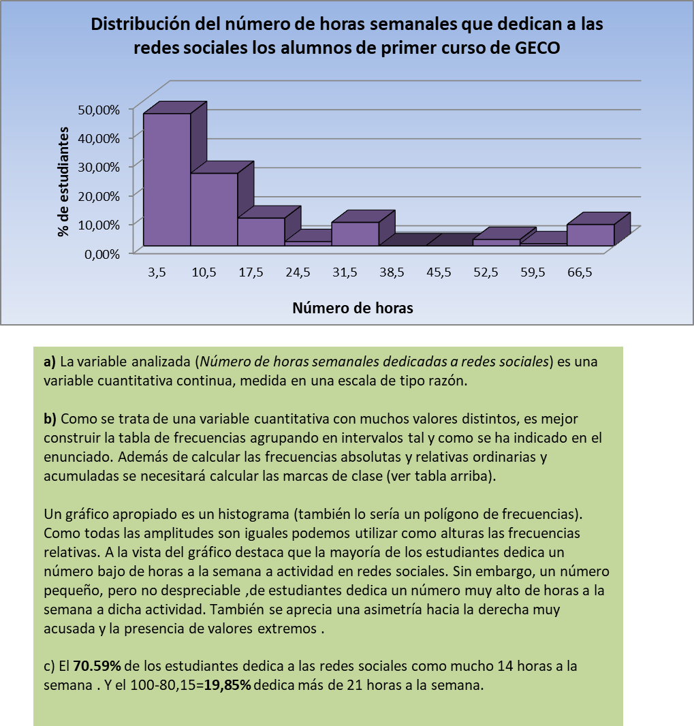
 |  |  |  |  |  |  | Cálculo de las medidas de tendencia central:
 |  |  |  |  |  |  | Media aritmética | Añado una columna para calcular xi*ni y luego sacar el promedio de los resultados
 |  |  |  |  |  |  | Resultado: | 231

 |  |  |  |  |  |  | Mediana | Calculo n/2 para ver que la mediana corta en 2 partes iguales entre la familia 68 y la 69. Luego se busca en Ni en qué rango cae (dentro de N2).
 |  |  |  |  |  |  | Resultado: | Entre 7 y 14 horas a la semana.

 |  |  |  |  |  |  | Moda | El rango con mayor densidad de población (corresponde con el ni más grande). Fórmula: =MAX(G14:G23)
 |  |  |  |  |  |  | Resultado: | Entre 0 y 7 horas semanales.

 |  |  |  |  |  |  | Cálculo de las medidas de tendencia no central:
 |  |  |  |  |  |  | ¿Cuántas horas a la semana dedica como mínimo el 90% de los alumnos que más tiempo usan las redes sociales?
 |  |  |  |  |  |  | Noveno decil: | (136/10)*9 = 122,4. Corresponde al grupo que dedica como mínimo 56 horas.
 |  |  |  |  |  |  | Resultado: | 56 horas/semana

vehículos
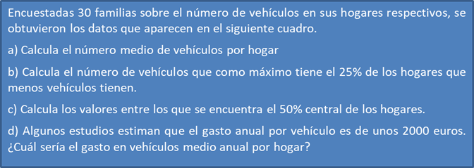

 |  |  |  |  |  |  |  |  | Mínimo de coches por familia: | 0
 |  |  |  |  |  |  |  |  | Máximo de coches por familia: | 5

0 | 1 | 3 | 0 | 4 | 4 | 3 | 2 | 3 | 4
2 | 2 | 0 | 1 | 2 | 3 | 1 | 5 | 3 | 1
4 | 3 | 4 | 3 | 2 | 3 | 3 | 0 | 3 | 4

 | Paso 1: crear una tabla de frecuencias agrupando los datos cuantitativos.

 | xi | ni | xi*ni | fi | Ni | Fi
 | 0 | 4 | 0 | 0.1333333333 | 4 | 0.1333333333
 | 1 | 4 | 4 | 0.1333333333 | 8 | 0.2666666667
 | 2 | 5 | 10 | 0.1666666667 | 13 | 0.4333333333
 | 3 | 10 | 30 | 0.3333333333 | 23 | 0.7666666667
 | 4 | 6 | 24 | 0.2 | 29 | 0.9666666667
 | 5 | 1 | 5 | 0.03333333333 | 30 | 1
 | Total | 30 | 73 | 1

 | a) Corresponde al promedio de xi*ni
 | Media aritmética: |  | 14.6

